메인이미지
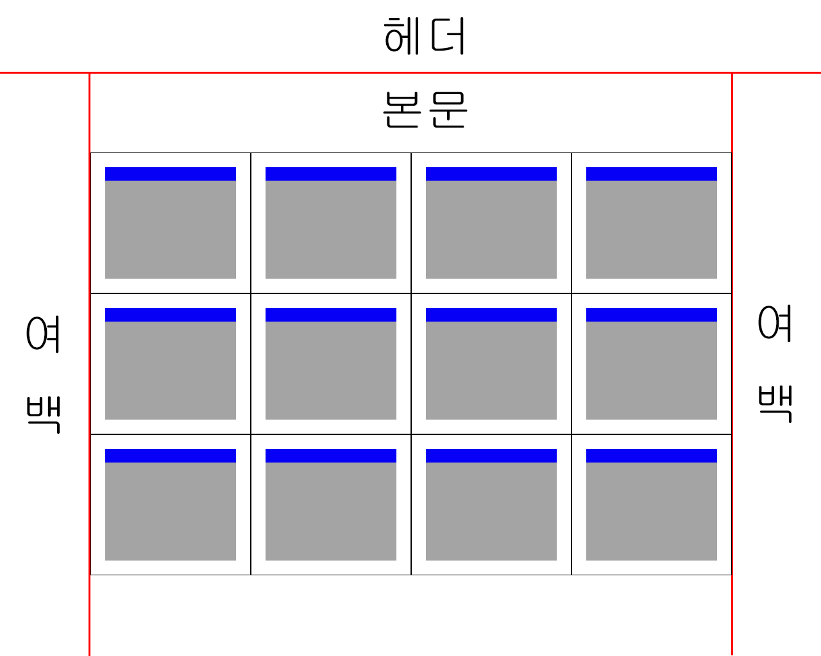

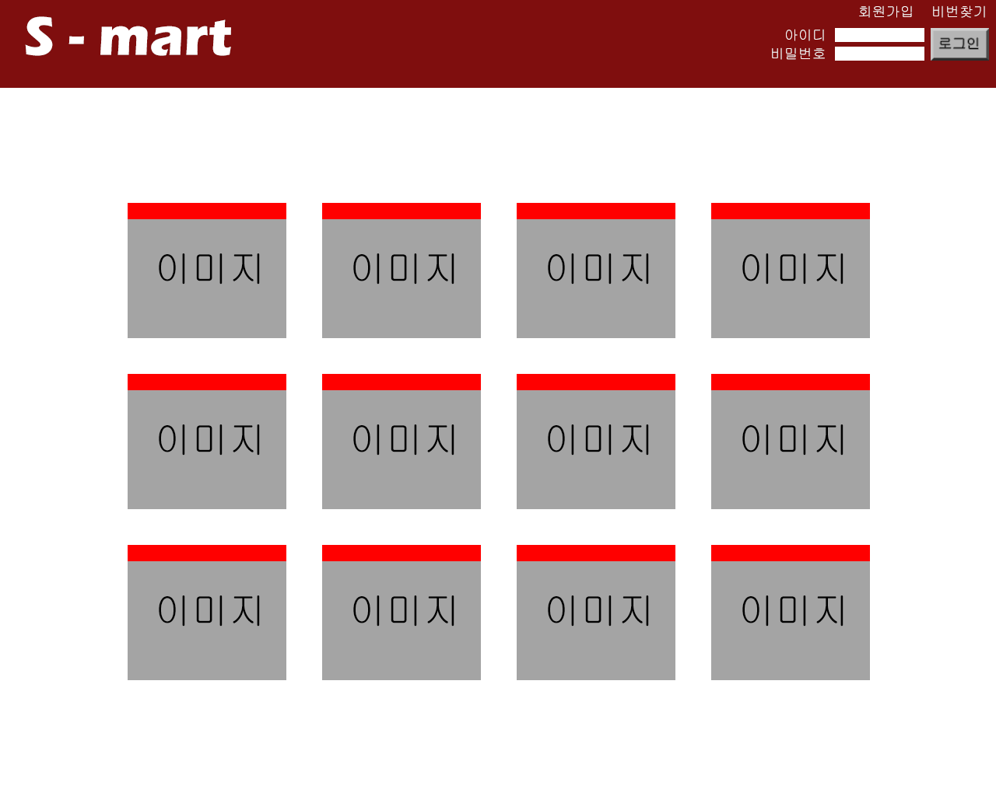

메인
 | S-Mart |  |  |  |  |  | header.html | 헤더 |  | 회원 가입 | 20:00:00

 |  |  |  | index.html | 스타트 |  |  |  | HEADER | LOGIN
 |  |  |  | main.do = main.html |  | 메인

슬라이드 오른쪽으로 펼치기 |  |  |  |  |  |  |  |  |  | 쿼리문 입력시 password(pass)
상품 품목

 | 정육
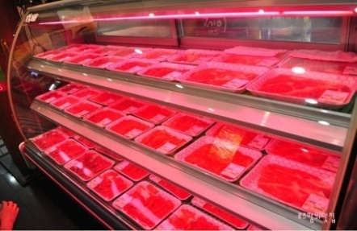
 |  |  | 슬라이드 | 수산물 |  |  | 농산물 |  | 식품

 |  |  | 가격 표시
 |  | 슬라이드 쇼 이미지
 |  | (5장 정도 약 10초 간격)

 | 유지방류 |  |  | 주방 제품 |  |  | 인스턴스 라면 |  | 세정욕실

 |  |  |  |  |  |  |  |  |  | 회사 정보

